ver1
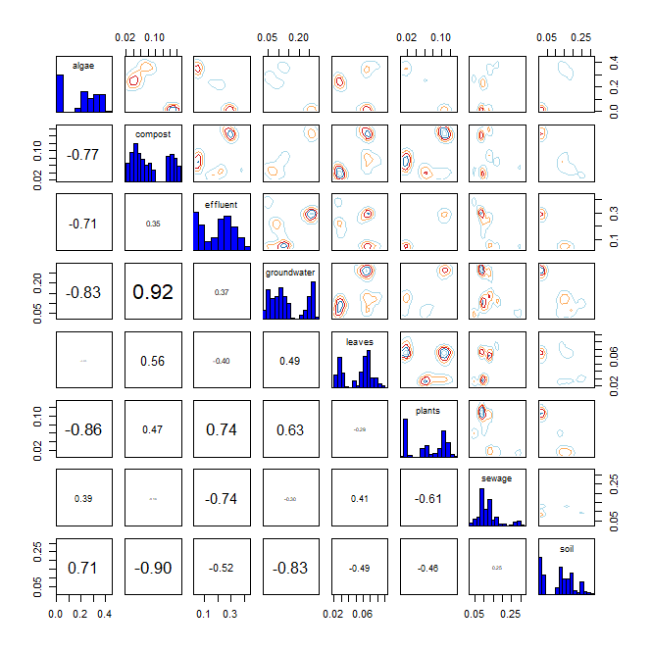
* R language MixSIAR package 기반 Bayesian Isotope Mixing Model 적합 결과
 |  |  |  |  |  |  |  |  | DIC | median of xi
1. 사용 데이터: 2024 환경기초조사사업 결과(BIX, FI) |  |  |  |  |  |  |  |  | 1145.222 | BIX | 0.9
2. 조사하천: 지석천 |  |  |  |  |  |  |  |  |  | FI | 1
3. 조사기간: 2024년 4~9월
4. 공변인: 월(month)
5. 설정 오염원: 낙엽(leaves), 수생식물(plants), 조류(algae), 퇴비(compost), 토양(soil), 유출수(effluent), 하수(sewage), 지하수(groundwater)

6. Model 적합 결과
1) isospace plot
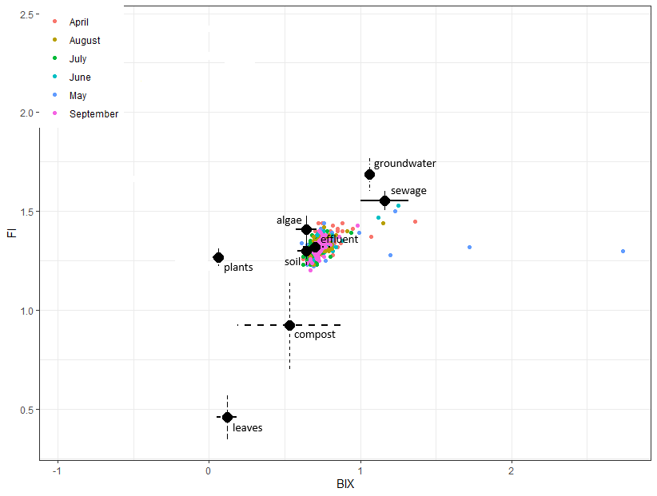

2) prior=1
`-> 조사 전 모든 오염원에 대한 사전 가능성(사전분포 모수)을 동일하게 설정
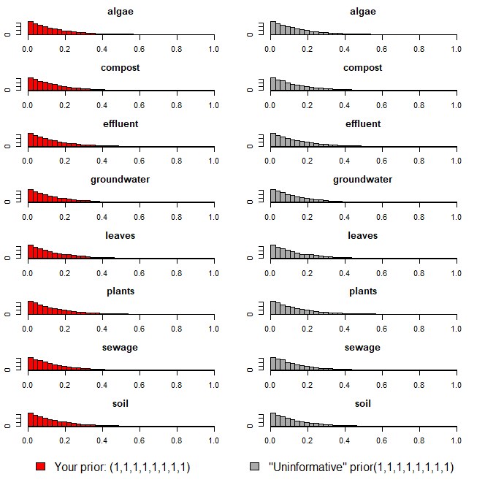

3) Model 실행 결과(오염원 기여율 추정 결과)
`-> 각 오염원 별 추정 기여율에 대한 신뢰구간 포함

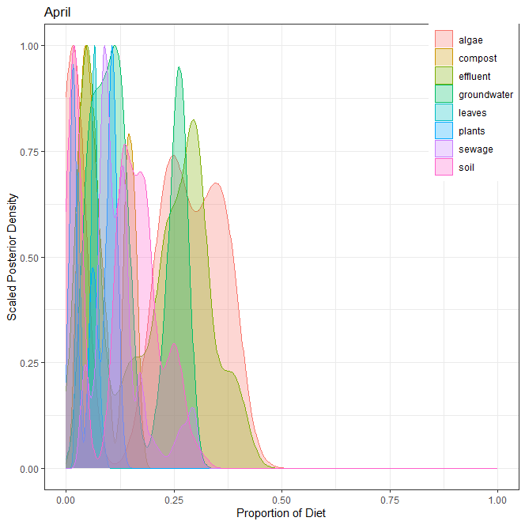
1] 4월
오염원 | 평균 | 표준편차 | 2.50% | 5% | 25% | 50% | 75% | 95% | 97.50%
낙엽(leaves) | 0.053 | 0.019 | 0.023 | 0.024 | 0.031 | 0.061 | 0.068 | 0.077 | 0.083
수생식물(plants) | 0.068 | 0.041 | 0.012 | 0.013 | 0.017 | 0.069 | 0.105 | 0.116 | 0.120
조류(algae) | 0.202 | 0.142 | 0.012 | 0.013 | 0.017 | 0.241 | 0.327 | 0.387 | 0.393
퇴비(compost) | 0.086 | 0.047 | 0.026 | 0.028 | 0.045 | 0.070 | 0.139 | 0.161 | 0.162
토양(soil) | 0.123 | 0.084 | 0.013 | 0.014 | 0.021 | 0.135 | 0.182 | 0.257 | 0.269
유출수(effluent) | 0.195 | 0.119 | 0.037 | 0.040 | 0.055 | 0.224 | 0.296 | 0.385 | 0.393
하수(sewage) | 0.125 | 0.061 | 0.040 | 0.045 | 0.087 | 0.112 | 0.139 | 0.279 | 0.295
지하수(groundwater) | 0.148 | 0.083 | 0.039 | 0.043 | 0.080 | 0.121 | 0.247 | 0.273 | 0.278
합계 | 1.000

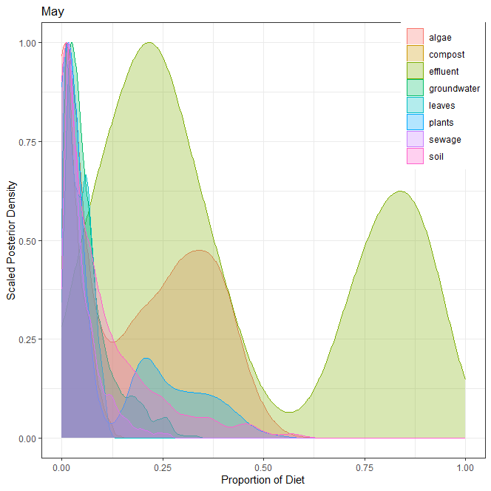
2] 5월
오염원 | 평균 | 표준편차 | 2.50% | 5% | 25% | 50% | 75% | 95% | 97.50%
낙엽(leaves) | 0.041 | 0.029 | 0.003 | 0.004 | 0.015 | 0.038 | 0.063 | 0.092 | 0.100
수생식물(plants) | 0.108 | 0.137 | 0.002 | 0.003 | 0.009 | 0.026 | 0.209 | 0.394 | 0.425
조류(algae) | 0.183 | 0.160 | 0.001 | 0.001 | 0.009 | 0.179 | 0.326 | 0.431 | 0.462
퇴비(compost) | 0.036 | 0.028 | 0.004 | 0.005 | 0.013 | 0.028 | 0.053 | 0.093 | 0.104
토양(soil) | 0.095 | 0.116 | 0.001 | 0.001 | 0.008 | 0.054 | 0.134 | 0.360 | 0.439
유출수(effluent) | 0.421 | 0.302 | 0.028 | 0.053 | 0.182 | 0.296 | 0.762 | 0.912 | 0.931
하수(sewage) | 0.049 | 0.046 | 0.004 | 0.006 | 0.017 | 0.033 | 0.066 | 0.144 | 0.180
지하수(groundwater) | 0.067 | 0.060 | 0.006 | 0.009 | 0.024 | 0.048 | 0.088 | 0.202 | 0.238
합계 | 1.000

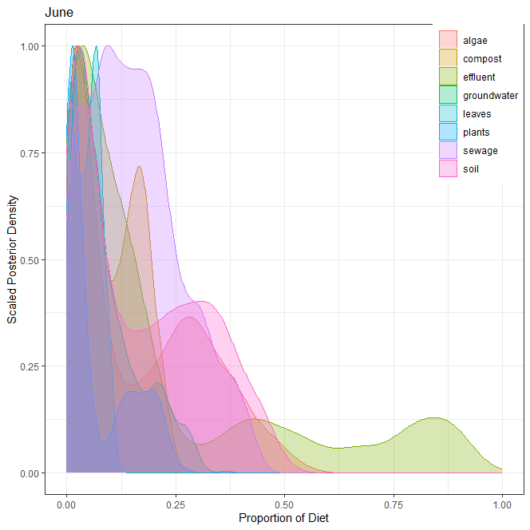
3] 6월
오염원 | 평균 | 표준편차 | 2.50% | 5% | 25% | 50% | 75% | 95% | 97.50%
낙엽(leaves) | 0.048 | 0.030 | 0.002 | 0.004 | 0.021 | 0.051 | 0.071 | 0.096 | 0.102
수생식물(plants) | 0.068 | 0.076 | 0.002 | 0.003 | 0.009 | 0.025 | 0.134 | 0.213 | 0.227
조류(algae) | 0.158 | 0.147 | 0.007 | 0.008 | 0.022 | 0.098 | 0.283 | 0.419 | 0.465
퇴비(compost) | 0.096 | 0.069 | 0.003 | 0.005 | 0.033 | 0.081 | 0.159 | 0.209 | 0.221
토양(soil) | 0.168 | 0.142 | 0.004 | 0.007 | 0.035 | 0.134 | 0.290 | 0.418 | 0.448
유출수(effluent) | 0.217 | 0.264 | 0.008 | 0.010 | 0.028 | 0.107 | 0.294 | 0.844 | 0.885
하수(sewage) | 0.157 | 0.106 | 0.006 | 0.011 | 0.075 | 0.144 | 0.221 | 0.364 | 0.392
지하수(groundwater) | 0.088 | 0.075 | 0.006 | 0.008 | 0.031 | 0.065 | 0.126 | 0.246 | 0.274
합계 | 1.000

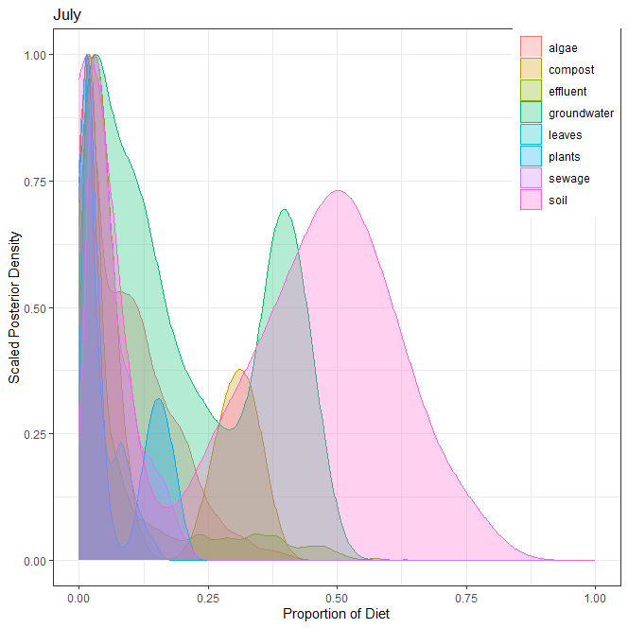
4] 7월
오염원 | 평균 | 표준편차 | 2.50% | 5% | 25% | 50% | 75% | 95% | 97.50%
낙엽(leaves) | 0.042 | 0.036 | 0.005 | 0.007 | 0.015 | 0.026 | 0.065 | 0.115 | 0.129
수생식물(plants) | 0.064 | 0.067 | 0.002 | 0.002 | 0.011 | 0.026 | 0.136 | 0.182 | 0.191
조류(algae) | 0.093 | 0.083 | 0.003 | 0.004 | 0.019 | 0.075 | 0.143 | 0.253 | 0.295
퇴비(compost) | 0.125 | 0.132 | 0.006 | 0.008 | 0.023 | 0.046 | 0.283 | 0.345 | 0.354
토양(soil) | 0.322 | 0.245 | 0.003 | 0.004 | 0.023 | 0.383 | 0.522 | 0.676 | 0.723
유출수(effluent) | 0.094 | 0.126 | 0.006 | 0.008 | 0.017 | 0.031 | 0.107 | 0.388 | 0.453
하수(sewage) | 0.066 | 0.048 | 0.008 | 0.012 | 0.029 | 0.052 | 0.094 | 0.167 | 0.181
지하수(groundwater) | 0.194 | 0.155 | 0.007 | 0.010 | 0.051 | 0.147 | 0.368 | 0.440 | 0.457
합계 | 1.000

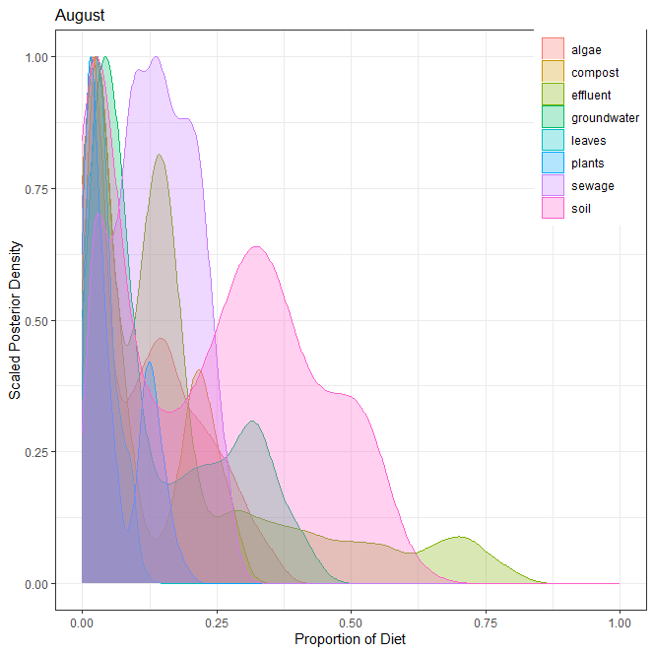
5] 8월
오염원 | 평균 | 표준편차 | 2.50% | 5% | 25% | 50% | 75% | 95% | 97.50%
낙엽(leaves) | 0.039 | 0.026 | 0.003 | 0.005 | 0.020 | 0.034 | 0.054 | 0.091 | 0.099
수생식물(plants) | 0.060 | 0.054 | 0.003 | 0.004 | 0.014 | 0.036 | 0.115 | 0.156 | 0.168
조류(algae) | 0.116 | 0.097 | 0.005 | 0.007 | 0.022 | 0.104 | 0.185 | 0.296 | 0.325
퇴비(compost) | 0.101 | 0.091 | 0.007 | 0.009 | 0.025 | 0.058 | 0.199 | 0.261 | 0.277
토양(soil) | 0.231 | 0.179 | 0.005 | 0.007 | 0.040 | 0.242 | 0.369 | 0.532 | 0.555
유출수(effluent) | 0.180 | 0.194 | 0.008 | 0.011 | 0.028 | 0.132 | 0.211 | 0.658 | 0.715
하수(sewage) | 0.134 | 0.071 | 0.013 | 0.019 | 0.080 | 0.134 | 0.191 | 0.246 | 0.260
지하수(groundwater) | 0.139 | 0.123 | 0.008 | 0.012 | 0.039 | 0.079 | 0.243 | 0.362 | 0.397
합계 | 1.000

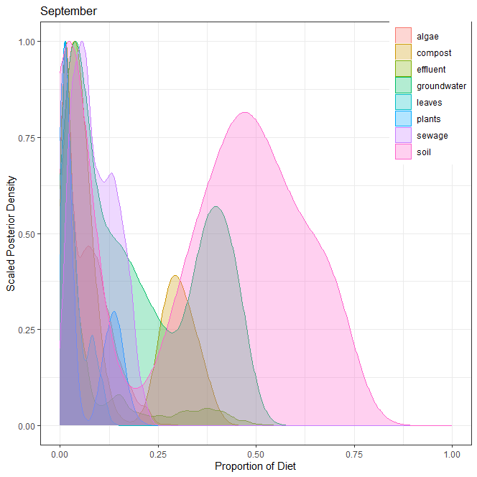
6] 9월
오염원 | 평균 | 표준편차 | 2.50% | 5% | 25% | 50% | 75% | 95% | 97.50%
낙엽(leaves) | 0.037 | 0.031 | 0.004 | 0.005 | 0.013 | 0.027 | 0.052 | 0.101 | 0.109
수생식물(plants) | 0.055 | 0.061 | 0.002 | 0.002 | 0.009 | 0.019 | 0.121 | 0.162 | 0.172
조류(algae) | 0.065 | 0.055 | 0.004 | 0.005 | 0.016 | 0.053 | 0.099 | 0.173 | 0.196
퇴비(compost) | 0.130 | 0.128 | 0.005 | 0.008 | 0.031 | 0.058 | 0.276 | 0.350 | 0.365
토양(soil) | 0.343 | 0.244 | 0.003 | 0.005 | 0.040 | 0.404 | 0.538 | 0.696 | 0.718
유출수(effluent) | 0.082 | 0.118 | 0.005 | 0.005 | 0.012 | 0.024 | 0.089 | 0.380 | 0.416
하수(sewage) | 0.090 | 0.053 | 0.011 | 0.016 | 0.046 | 0.081 | 0.133 | 0.181 | 0.191
지하수(groundwater) | 0.198 | 0.156 | 0.009 | 0.014 | 0.046 | 0.157 | 0.361 | 0.451 | 0.462
합계 | 1.000

7] 각 오염원 별 correlation

ver2
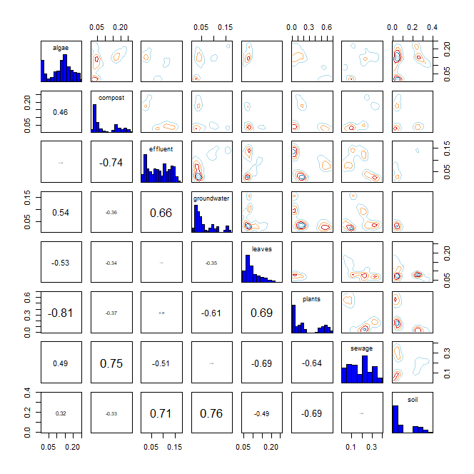
* R language MixSIAR package 기반 Bayesian Isotope Mixing Model 적합 결과
 |  |  |  |  |  |  |  |  | DIC | median of xi
1. 사용 데이터: 2024 환경기초조사사업 결과(BIX, FI) |  |  |  |  |  |  |  |  | 1361.387 | BIX | 1.5
2. 조사하천: 지석천 |  |  |  |  |  |  |  |  |  | FI | 1.1
3. 조사기간: 2024년 4~9월
4. 공변인: 강우 여부(rain)
5. 설정 오염원: 낙엽(leaves), 수생식물(plants), 조류(algae), 퇴비(compost), 토양(soil), 유출수(effluent), 하수(sewage), 지하수(groundwater)

6. Model 적합 결과
1) isospace plot
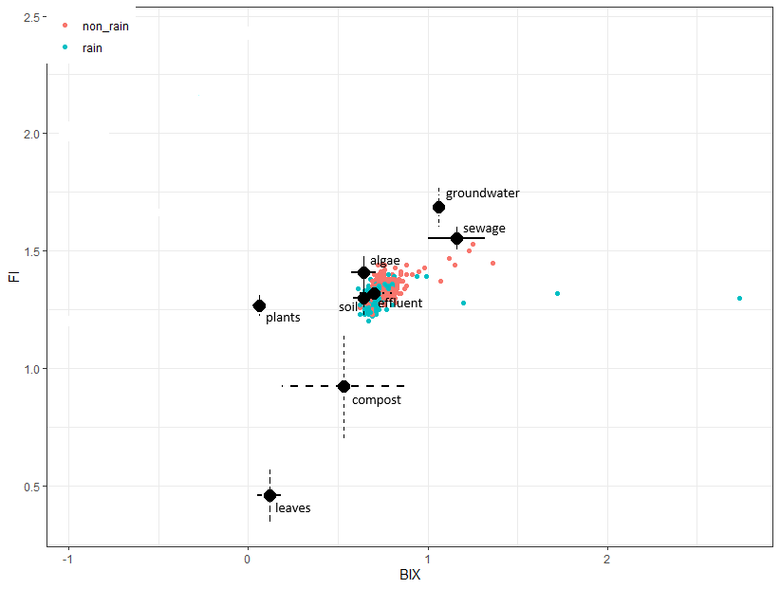

2) prior=1
`-> 조사 전 모든 오염원에 대한 사전 가능성(사전분포 모수)을 동일하게 설정
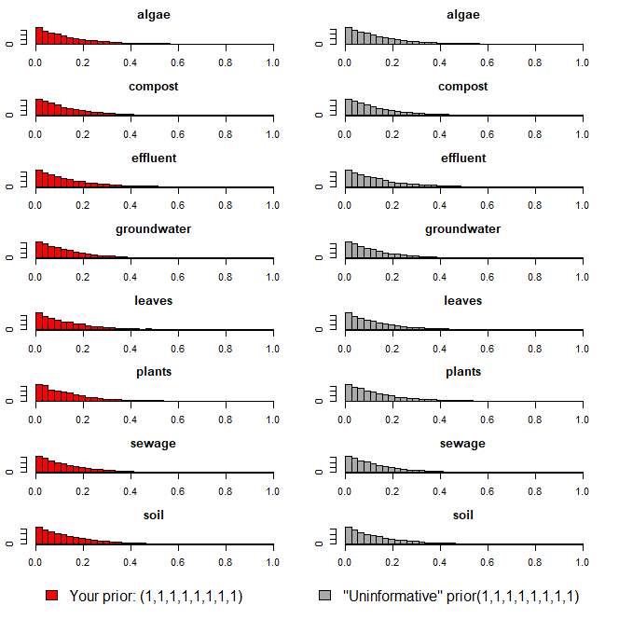

3) Model 실행 결과(오염원 기여율 추정 결과)
`-> 각 오염원 별 추정 기여율에 대한 신뢰구간 포함

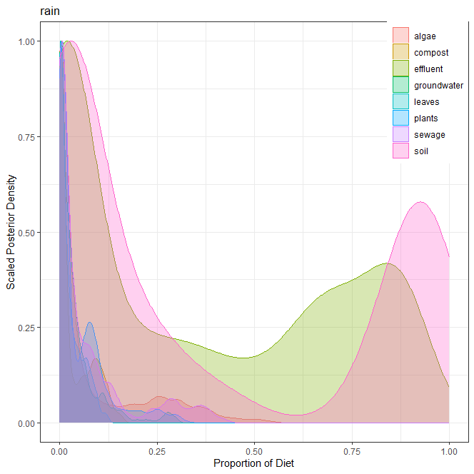
1] 강우(rain)
오염원 | 평균 | 표준편차 | 2.50% | 5% | 25% | 50% | 75% | 95% | 97.50%
낙엽(leaves) | 0.026 | 0.029 | 0.000 | 0.000 | 0.001 | 0.014 | 0.042 | 0.087 | 0.095
수생식물(plants) | 0.049 | 0.067 | 0.000 | 0.000 | 0.003 | 0.016 | 0.077 | 0.208 | 0.255
조류(algae) | 0.078 | 0.123 | 0.000 | 0.000 | 0.001 | 0.011 | 0.098 | 0.356 | 0.400
퇴비(compost) | 0.033 | 0.043 | 0.000 | 0.000 | 0.001 | 0.008 | 0.064 | 0.120 | 0.129
토양(soil) | 0.364 | 0.405 | 0.000 | 0.000 | 0.009 | 0.135 | 0.880 | 0.975 | 0.984
유출수(effluent) | 0.343 | 0.344 | 0.000 | 0.000 | 0.006 | 0.213 | 0.689 | 0.892 | 0.905
하수(sewage) | 0.069 | 0.102 | 0.000 | 0.000 | 0.002 | 0.020 | 0.087 | 0.323 | 0.364
지하수(groundwater) | 0.038 | 0.056 | 0.000 | 0.000 | 0.002 | 0.019 | 0.047 | 0.153 | 0.234
합계 | 1.000

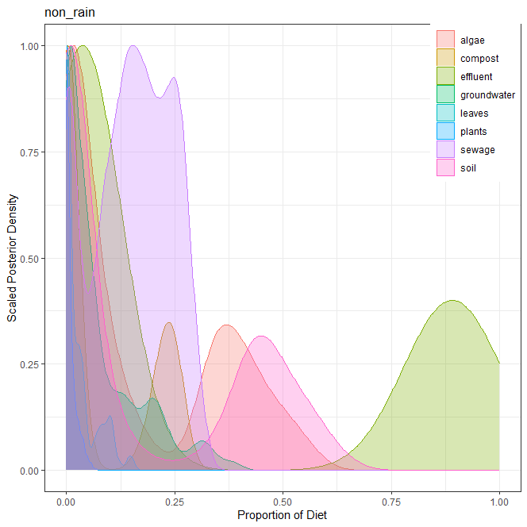
2] 비강우(non_rain)
오염원 | 평균 | 표준편차 | 2.50% | 5% | 25% | 50% | 75% | 95% | 97.50%
낙엽(leaves) | 0.029 | 0.037 | 0.000 | 0.000 | 0.001 | 0.012 | 0.040 | 0.106 | 0.122
수생식물(plants) | 0.011 | 0.013 | 0.000 | 0.000 | 0.002 | 0.006 | 0.016 | 0.039 | 0.047
조류(algae) | 0.161 | 0.181 | 0.000 | 0.000 | 0.006 | 0.063 | 0.346 | 0.492 | 0.522
퇴비(compost) | 0.081 | 0.108 | 0.000 | 0.000 | 0.001 | 0.006 | 0.214 | 0.258 | 0.265
토양(soil) | 0.171 | 0.217 | 0.000 | 0.000 | 0.001 | 0.023 | 0.419 | 0.556 | 0.579
유출수(effluent) | 0.323 | 0.403 | 0.008 | 0.009 | 0.024 | 0.055 | 0.843 | 0.982 | 0.993
하수(sewage) | 0.148 | 0.091 | 0.000 | 0.000 | 0.082 | 0.154 | 0.225 | 0.278 | 0.295
지하수(groundwater) | 0.076 | 0.091 | 0.000 | 0.000 | 0.006 | 0.040 | 0.119 | 0.286 | 0.321
합계 | 1.000

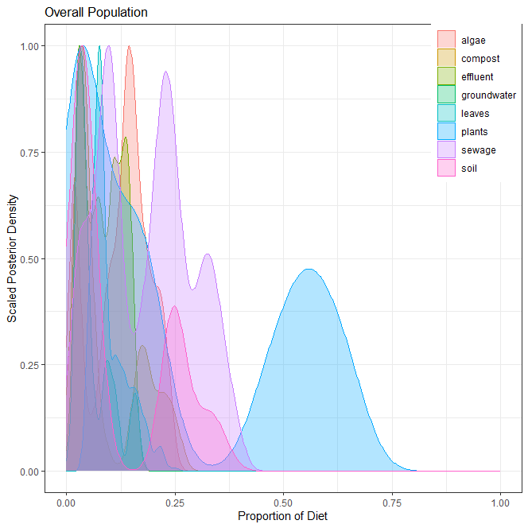
3] 전체(overall)
오염원 | 평균 | 표준편차 | 2.50% | 5% | 25% | 50% | 75% | 95% | 97.50%
낙엽(leaves) | 0.098 | 0.042 | 0.050 | 0.051 | 0.071 | 0.082 | 0.122 | 0.183 | 0.208
수생식물(plants) | 0.243 | 0.233 | 0.014 | 0.015 | 0.032 | 0.148 | 0.512 | 0.635 | 0.654
조류(algae) | 0.126 | 0.066 | 0.014 | 0.015 | 0.087 | 0.139 | 0.170 | 0.223 | 0.232
퇴비(compost) | 0.092 | 0.078 | 0.020 | 0.022 | 0.033 | 0.045 | 0.172 | 0.239 | 0.253
토양(soil) | 0.116 | 0.115 | 0.007 | 0.009 | 0.032 | 0.049 | 0.240 | 0.336 | 0.347
유출수(effluent) | 0.083 | 0.044 | 0.018 | 0.023 | 0.040 | 0.083 | 0.124 | 0.149 | 0.154
하수(sewage) | 0.182 | 0.104 | 0.024 | 0.026 | 0.096 | 0.195 | 0.257 | 0.350 | 0.371
지하수(groundwater) | 0.060 | 0.042 | 0.020 | 0.021 | 0.030 | 0.042 | 0.090 | 0.157 | 0.160
합계 | 1.000

4] 각 오염원 별 correlation

